INFO
ΠΛΗΡΟΦΟΡΙΕΣ
Οι μετρήσεις πραγματοποιήθηκαν στο πλαίσιο συνεργασίας του Τμήματος Περιβαλλοντικών Δράσεων του Δήμου Θεσσαλονίκης με το Ελληνικό Κέντρο Βιοτόπων- Υγροτόπων (ΕΚΒΥ), μέσα από το πρόγραμμα "Ελεγχος & Παρακολούθηση της Ποιότητας της θάλασσας στον Όρμο της Θεσσαλονίκης", για το έτος 2016

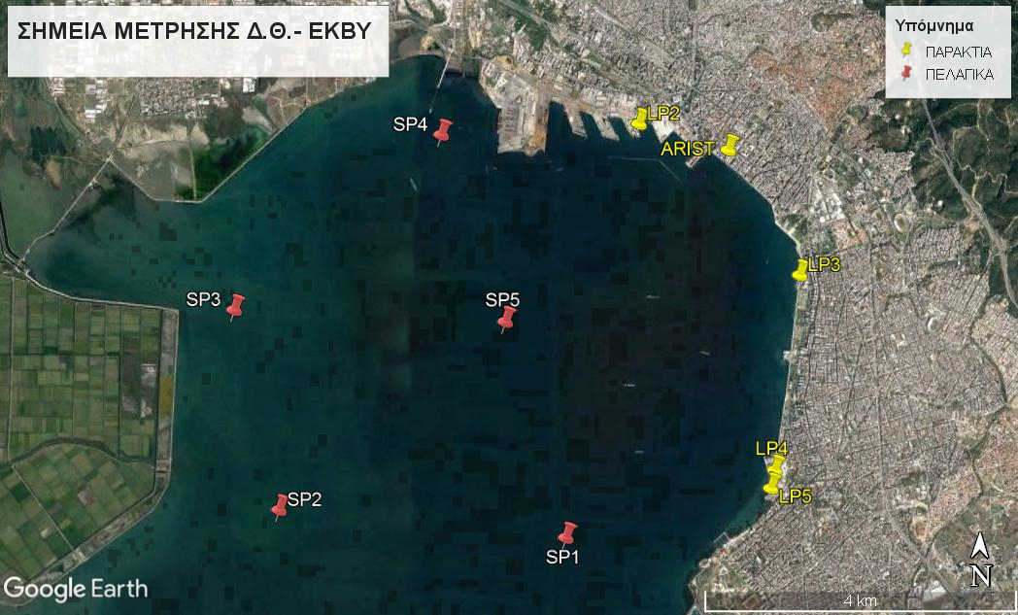
 |  | Station |  |  | Location | Parameter | Parameter_fullname | Unit
 | ΣΥΝΤΕΤΑΓΜΕΝΕΣ* ΣΗΜΕΙΩΝ** |  |  |  |  | Tv290C | Temperature (°C) | °C
 |  |  |  |  |  | Sal00 | Salinity (PSU) | PSU
 | ΠΕΛΑΓΙΚΑ | SP1 | 40°35'13.35"Β | 22°54'58.91"Α |  | C0S/m | Conductivity (S/m) | S/m
 |  | SP2 | 40°35'22.77"Β | 22°52'21.97"Α |  | Secchi (m) | Secchi Depth (m) | m
 |  | SP3 | 40°36'45.40"Β | 22°51'55.45"Α |  | pH | pH
 |  | SP4 | 40°37'59.60"Β | 22°53'46.92"Α |  | DO (%) | Dissolved Oxygen (%) | %
 |  | SP5 | 40°36'42.49"Β | 22°54'23.73"Α |  | DO (mg/L) | Dissolved Oxygen (mg/L) | mg/L

 | ΠΑΡΑΚΤΙΑ | LP2 | 40°38'5.59"Β | 22°55'34.84"Α | LIMANI
 |  | ARIST | 40°37'55.37"Β | 22°56'23.96"Α | ARISTOTELOUS
 |  | LP3 | 40°37'3.97"Β | 22°57'4.16"Α | MAK PALLAS
 |  | LP4 | 40°35'42.84"Β | 22°56'52.34"Α | MEGARO
 |  | LP5 | 40°35'35.31"Β | 22°56'50.38"Α | KELLARIOS
 | *όπως αυτές εμφανίζονται στο χάρτη Google Earth
 | **σημεία μέτρησης & δειγματοληψιών

